Basisportfolio
portfolio - basis
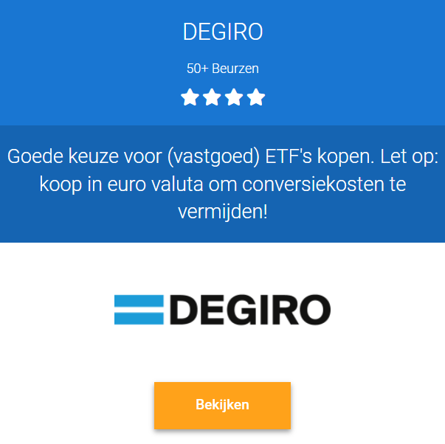
Richtlijnen ter educatie | Asset | Gem. Rendement | % Totaal |  |  | Beste Beleggingsplatformen voor Aandelen en ETF's
• Beleg alleen met geld dat je 100% kan missen | Spaardeposito | 1.5% | 0%
• Max. 10% per thema ETF, max. 2% per aandeel | Wereldwijde ETF's | 7.0% | 40%
• Maandelijkse inleg + buy the dip | Obligatie ETF's | 3.0% | 40%
• Cash 5 - 10% | REITs ETF's | 7.0% | 10%
• Lange Termijn > 5 - 20 jaar | Grondstoffen ETF | 7.0% | 0%
• Selectie van de beste ETF's/Aandelen | Vastgoedfondsen | 7.0% | 0%
• Portfolio evolueert a.d.v. vermogen & situatie | Hoger-risico ETF's | 9.0% | 0%
• Investeer alleen via uw eigen risicoprofiel | CEF's | 9.0% | 0%
 | Crowdfunding | 6.0% | 10%
Risico's en limitaties | Beleggingsfondsen | 6.0% | 0%
• Beleggen kent risico's tot geld verlies | Value Aandelen | 13.0% | 0%
• Volatiliteit kan emoties triggeren | Groei Aandelen | 15.0% | 0%
• Hoger gewenst rendement = hoger risico | Cryptomunten | 15.0% | 0%
• Meer spreiding geeft meer complexiteit
• Met klein vermogen is spreiden lastiger doch noodzakelijk | Gemiddeld rendement | 5.3% | 100%

Disclaimer | Toelichting
Let op! Dit bestand bevat op geen enkele wijze persoonlijk advies. Het dient puur ter educatie en vermaak. Wij zijn niet op de hoogte van uw situatie. | Een gediversifieerde beleggingsportfolio biedt exposure aan obligaties, aandelen, vastgoed, grondstoffen, en diversen. Hoe meer diversificatie, hoe lager het risico. Verdiep je goed in de risico's, zoals het verschil tussen lager-risico obligatie ETF's vs. de hoger-risico Value aandelen

 |  |  |  | Aanrader: Groei Beleggen met WinWin-Beleggen | Aanrader: Value Beleggen met Insiders
 |  |  |  | Volg de beleggingsstrategie van een ervaren belegger met aantoonbare trackrecord. De minimale doelstelling is 10% nettorendement. Ze hanteren alléén prestatievergoeding bij winst, en 0% kosten bij verlies. | Leer Value beleggen zoals hoe professionele beleggers dit doen. Wij mogen een gratis cursus gevorderd Value beleggen aanbieden van Insiders. Ontdek asymmetrische kansen met laag risico en x3 - x10 rendement

Copyright © Happy Management BV |  |  |  | >> Bekijk hier meer informatie | >> Bekijk de gratis cursus beleggen
Auteur: Happy Management BV

Niets uit deze uitgave mag worden verveelvoudigd, door middel van druk, fotokopieën, geautomatiseerde gegevensbestanden of op welke andere wijze ook zonder voorafgaande schriftelijke toestemming van de uitgever. Ook het plaatsen van directe links naar de bestandslocatie van dit document op websites, in e-mail nieuwsbrieven of andere vormen van digitale media is niet toegestaan.

Vastgoed Mix
portfolio voorbeeld - Vastgoed MIX
Vastgoedobligaties | 20%
Vastgoedfondsen | 20%
REIT's | 20%
Vastgoed Kopen | 40%
Asset | Gem. Rendement | % Totaal |  |  | Toelichting | Beste Beleggingsplatformen voor Aandelen en ETF's
Vastgoedobligaties | 6.0% | 20% |  |  | Dit voorbeeld portfolio brengt diversificatie aan middels een mix aan diverse vastgoed beleggingen, van lager naar hoger risico. Het hoogste rendement valt te behalen met vastgoed kopen, wat echter ook hoger risico en arbeidsintensiteit kent. Lager risico activa als vastgoedobligaties en -fondsen bieden lager risico en meer passief inkomen, maar kennen een lager gemiddeld netto rendement.
Vastgoedfondsen | 7.0% | 20%
REIT's | 8.5% | 20%
Vastgoed Kopen | 10.0% | 40%

Gemiddeld rendement | 8.3% | 100%

Disclaimer
Let op! Dit bestand bevat op geen enkele wijze persoonlijk advies. Het dient puur ter educatie en vermaak. Wij zijn niet op de hoogte van uw situatie.

 |  |  | Aanrader: Groei Beleggen met WinWin-Beleggen | Aanrader: Value Beleggen met Insiders
 |  |  | Volg de beleggingsstrategie van een ervaren belegger met aantoonbare trackrecord. De minimale doelstelling is 10% nettorendement. Ze hanteren alléén prestatievergoeding bij winst, en 0% kosten bij verlies. | Leer Value beleggen zoals hoe professionele beleggers dit doen. Wij mogen een gratis cursus gevorderd Value beleggen aanbieden van Insiders. Ontdek asymmetrische kansen met laag risico en x3 - x10 rendement

 |  |  | >> Bekijk hier meer informatie | >> Bekijk de gratis cursus beleggen

Vastgoedfondsen
portfolio voorbeeld - Vastgoedfondsen
SynVest | 20%
Corum Investments | 20%
Fortus | 20%
Vergelijk alle Vastgoedfondsen | 40%
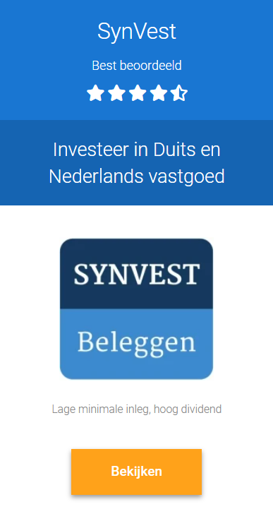
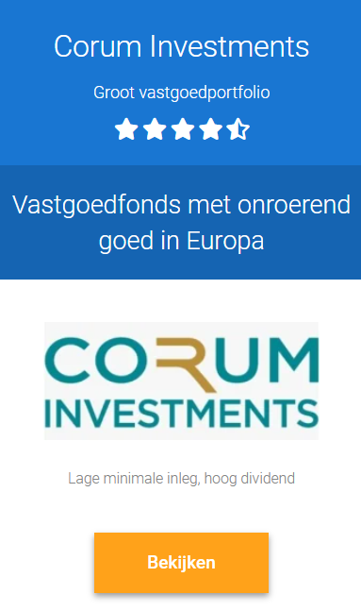
Asset | Gem. Rendement | % Totaal |  |  | Toelichting | Beste Vastgoedfondsen in NL met 6 - 8% Rendement
SynVest | 7.5% | 20% |  |  | Dit voorbeeld portfolio brengt diversificatie aan middels een mix van vastgoedfondsen. Dit is rationeel aangezien één fonds failliet kan gaan, of verliesgevend kan zijn omwille inadequaat beheer. Het voordeel aan dit soort vastgoedportfolio is relatief lager risico en vrijwel passief inkomen middels dividend. Nadelen zijn een relatief lager netto rendement én geen risicospreiding onder aandelen, obligaties en diversen.
Corum Investments | 7.5% | 20%
Fortus | 7.5% | 20%
Vergelijk alle Vastgoedfondsen | 7.5% | 40%

Gemiddeld rendement | 7.5% | 100%

Disclaimer
Let op! Dit bestand bevat op geen enkele wijze persoonlijk advies. Het dient puur ter educatie en vermaak. Wij zijn niet op de hoogte van uw situatie.

 |  |  | Aanrader: Groei Beleggen met WinWin-Beleggen | Aanrader: Value Beleggen met Insiders
 |  |  | Volg de beleggingsstrategie van een ervaren belegger met aantoonbare trackrecord. De minimale doelstelling is 10% nettorendement. Ze hanteren alléén prestatievergoeding bij winst, en 0% kosten bij verlies. | Leer Value beleggen zoals hoe professionele beleggers dit doen. Wij mogen een gratis cursus gevorderd Value beleggen aanbieden van Insiders. Ontdek asymmetrische kansen met laag risico en x3 - x10 rendement

 |  |  | >> Bekijk hier meer informatie | >> Bekijk de gratis cursus beleggen

REITs
portfolio Voorbeeld - REIT
REIT ETF 1 | 25%
REIT ETF 2 | 25%
REIT - Realty Income | 10%
REIT - VICI Properties | 10%
REIT - 3 | 10%
REIT - 4 | 10%
REIT - 5 | 10%
REIT - …
Asset | Gem. Rendement | % Totaal |  |  | Toelichting | Beste Beleggingsplatformen voor Aandelen en ETF's
REIT ETF 1 | 7.0% | 25% |  |  | Dit voorbeeld portfolio brengt diversificatie aan middels een mix van REIT ETF's en individuele REIT's. Een Real Estate Investment Trust is beursgenoteerd en kent daarmee voordelen als hogere liquiditeit en relatief goedkope in- en uitstapkosten. Ook kunnen REIT's hoger netto rendement bieden in goede beurstijden, of bij slim aan- en verkopen op basis van uitgebreid onderzoek naar financiele waarderingen, fundamentals en momentum. Anderzijds bevatten REIT's hoger risico juist omwille haar volatiliteit, die beginnende beleggers meestal niet goed kunnen handelen.
REIT ETF 2 | 7.0% | 25%
REIT - Realty Income | 8.0% | 10%
REIT - VICI Properties | 8.0% | 10%
REIT - 3 | 8.0% | 10%
REIT - 4 | 8.0% | 10%
REIT - 5 | 8.0% | 10%
REIT - …

Gemiddeld rendement | 7.5% | 100%

Disclaimer
Let op! Dit bestand bevat op geen enkele wijze persoonlijk advies. Het dient puur ter educatie en vermaak. Wij zijn niet op de hoogte van uw situatie. De genoemde REIT's zijn geen koopadvies en dienen louter ter voorbeeld.

 |  |  | Aanrader: Groei Beleggen met WinWin-Beleggen | Aanrader: Value Beleggen met Insiders
 |  |  | Volg de beleggingsstrategie van een ervaren belegger met aantoonbare trackrecord. De minimale doelstelling is 10% nettorendement. Ze hanteren alléén prestatievergoeding bij winst, en 0% kosten bij verlies. | Leer Value beleggen zoals hoe professionele beleggers dit doen. Wij mogen een gratis cursus gevorderd Value beleggen aanbieden van Insiders. Ontdek asymmetrische kansen met laag risico en x3 - x10 rendement

 |  |  | >> Bekijk hier meer informatie | >> Bekijk de gratis cursus beleggen

